상품제안서
멜로우버디 초강력 5단 미니 휴대용 선풍기 각도조절 | 상품코드: F30654

 |  |  |  |  |  |  | 02-412-0044 | www.easy1.co.kr
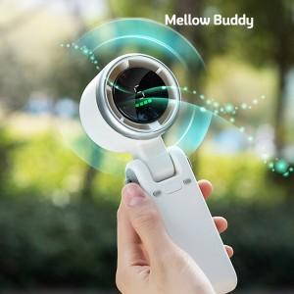

【상세/제작정보】 | 택배_6,000원(1BOX : 50ea)

【인쇄/포장옵션】 | 실크, 풀칼라 / 포장불가능

【공급단가】 | 수량 | 50~ | 100~ | 500~ | 1,000~ | 2,000~
*VAT별도 | 단가 | 18,620원 | 18,320원 | 17,880원 | 17,430원 | 17,130원

【상품 URL】 | https://dev.easy1.co.kr:443/src/goods_detail.php?gdno=30654

